关系图
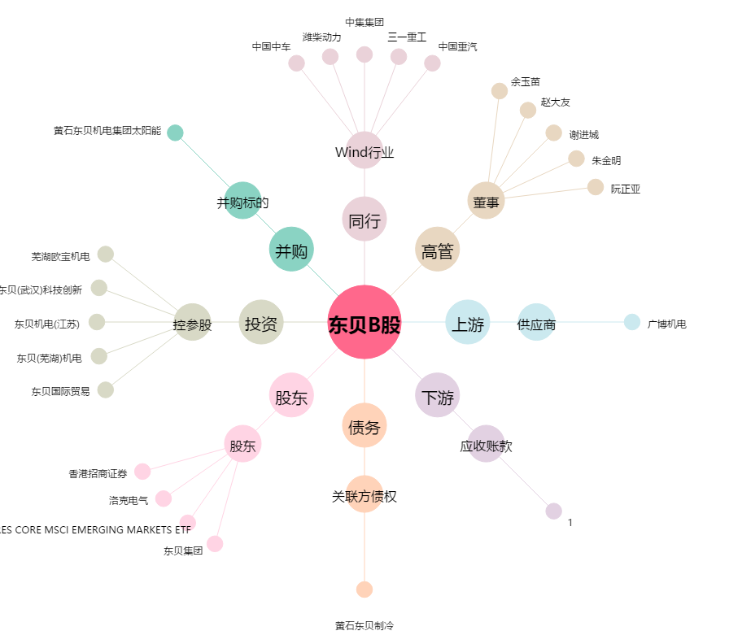
东贝B股[900956.SH] - 关系概览图

